Обчислення виразів
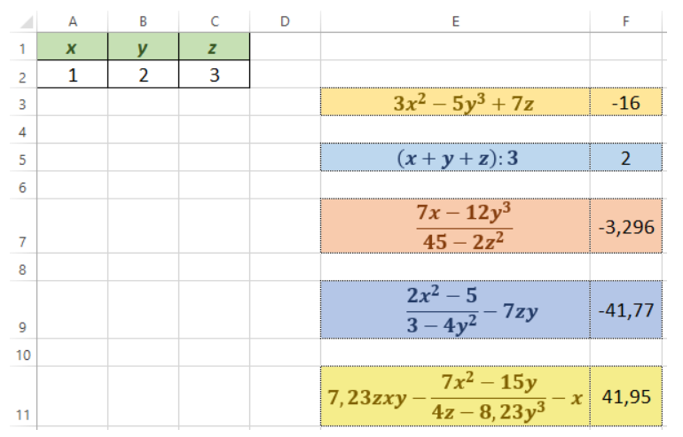
x | y | z
1 | 2 | 3
$$3x^{2}−5y^{3}+7z$$

$$\left(x+y+z\right):3$$

$$\frac{7x−12y^{3}}{45−2z^{2}}$$

$$\frac{2x^{2}−5}{3−4y^{2}}−7zy$$

$$7,23zxy−\frac{7x^{2}−15y}{4z−8,23y^{3}}−x$$

Табуляція функції
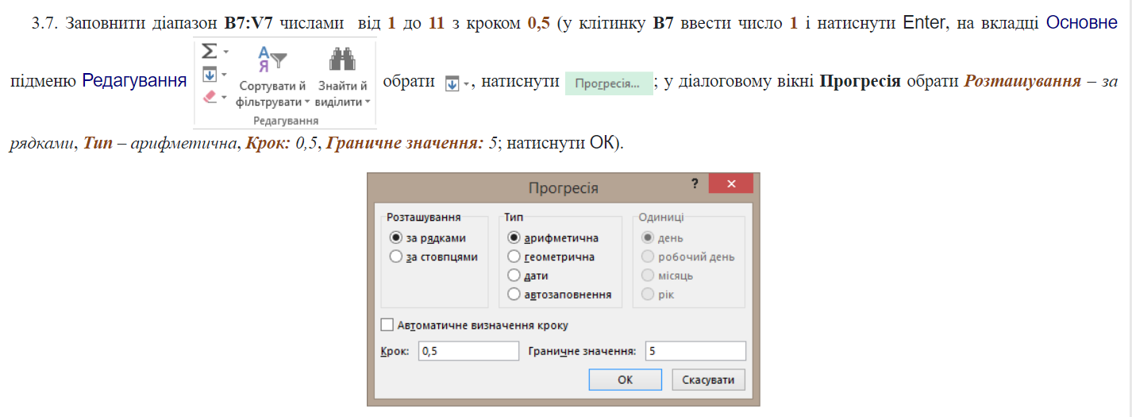
х
$$y=3x−2$$
$$y=7−3x^{2}$$

х
$$y=\frac{1}{x}$$
$$y=12−\frac{3}{x}$$

Кількість учнів
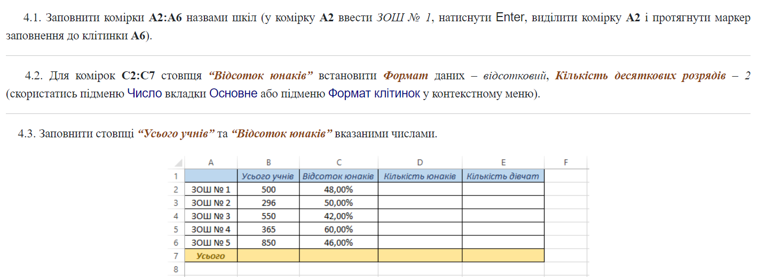
 | Усього учнів | Відсоток юнаків | Кількість юнаків | Кількість дівчат

Усього

